상품제안서
데일리칫솔 페리오치약(50)g 빅케이스 | 상품코드: S44778

 |  |  |  |  |  |  | 02-713-8555 | www.synergygift.co.kr
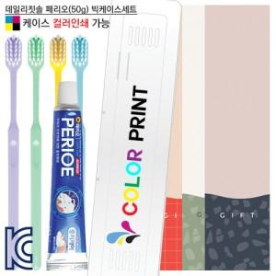

【상세/제작정보】

【인쇄/포장옵션】 | / 포장불가능

【공급단가】 | 수량 | 300~ | 1,000~ | 3,000~ | 10,000~ | 30,000~
*VAT별도 | 단가 | 884원 | 833원 | 795원 | 776원 | 764원

【상품 URL】 | https://www.synergygift.co.kr:443/src/goods_detail.php?gdno=44778

